Acetone
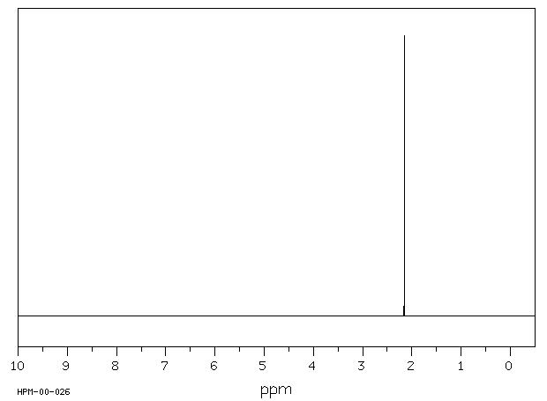
TMS | Magnetic shielding tensor (ppm) | Acetone | Magnetic shielding tensor (ppm) | NMR Shift
 | Isotropic |  | Isotropic | Acetone | ppm
Si1 | 405.7516 | C1 | -6.7246 | H1 | -2.1568 | Sperimentale | -2.162
C1 | 192.6239 | O1 | -293.0191 | H2 | -2.1628
H1 | 31.6513 | C2 | 163.1261 | H3 | -1.8371
H2 | 31.6518 | C3 | 163.1261 | H4 | -2.1619
H3 | 31.6518 | H1 | 29.4945 | H5 | -1.8371
C2 | 192.5905 | H2 | 29.4890 | H6 | -2.1578
H4 | 31.6553 | H3 | 29.8147
Il chemical shift è la variazione della frequenza di risonanza dei nuclei dovuta al loro ambiente elettronico. È misurato in parti per milione (ppm) rispetto a una sostanza di riferimento (in questo caso il Tetrametilsilano). Questo spostamento fornisce informazioni dettagliate sulla struttura chimica del campione.
H5 | 31.6521 | H4 | 29.4894
H6 | 31.6521 | H5 | 29.8147
C3 | 192.6023 | H6 | 29.4940
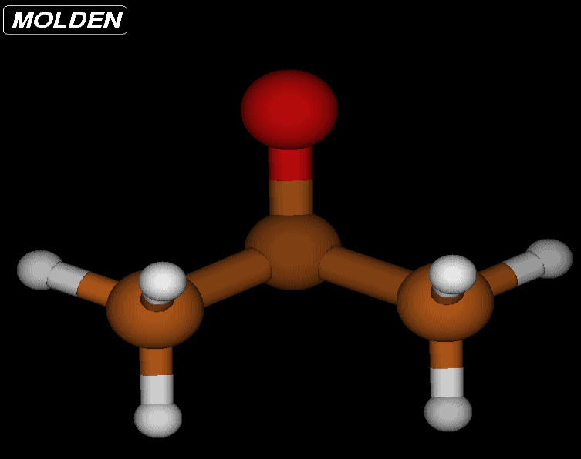
H7 | 31.6526
H8 | 31.6518
H9 | 31.6546
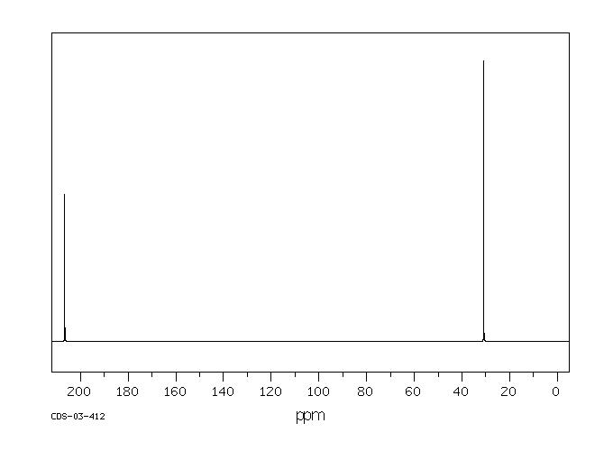
C4 | 192.6023
H10 | 31.6526 |  |  | NMR Shift
H11 | 31.6546 |  |  | Acetone | ppm
H12 | 31.6518 |  |  | C1 | -199.3485
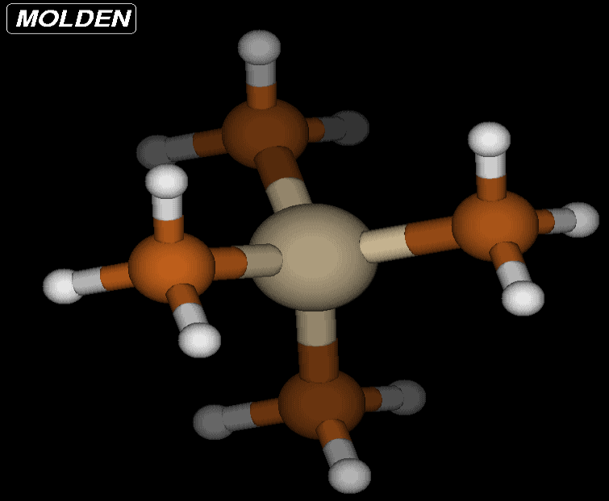
 |  |  |  | C2 | -29.4644
 |  |  |  | C3 | -29.4762
Cos'è la Nuclear Magnetic resonance? E' una tecnica spettroscopica usata principalmente per determinare la struttura e le proprietà delle molecole.
La NMR si basa sulle proprietà magnetiche di alcuni nuclei atomici. Nuclei come ^1H (idrogeno), ^13C (carbonio), ^15N (azoto), e altri possiedono uno spin nucleare, che conferisce loro un momento magnetico. Questi nuclei sono magneticamente attivi e possono interagire con un campo magnetico esterno.
Campo Magnetico e Frequenze di Risonanza:
Quando un campione contenente nuclei magneticamente attivi è posto in un forte campo magnetico esterno, i nuclei si allineano parzialmente con il campo. Se irradiati con onde radio di una frequenza specifica, questi nuclei assorbono energia e cambiano stato di spin, un fenomeno chiamato risonanza. La frequenza a cui avviene questa risonanza è caratteristica del tipo di nucleo e del suo ambiente chimico.

